Sheet1
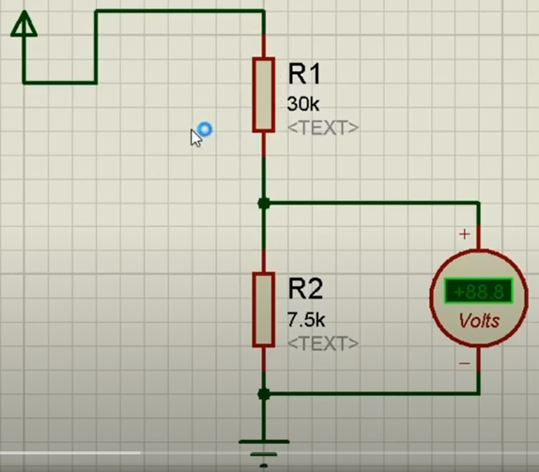
הורדת מתח
Vin | 6.3 | 6.0
Vout | 3.4 | 3.4
Aout | 0.7 | 0.7
Out Power | 2.4 | 2.4
R1 | 4.9 | 5.1
R2 | 5.7 | 6.6

R1 = R2 * (Vin/Vout - 1) R2 = R1 / (Vin/Vout - 1)

נגדים מקבילים
R1 | 10.0
R2 | 20.0
R | 6.7

R = (R1 * R2) / (R1 + R2)

kofiko

